F) 2
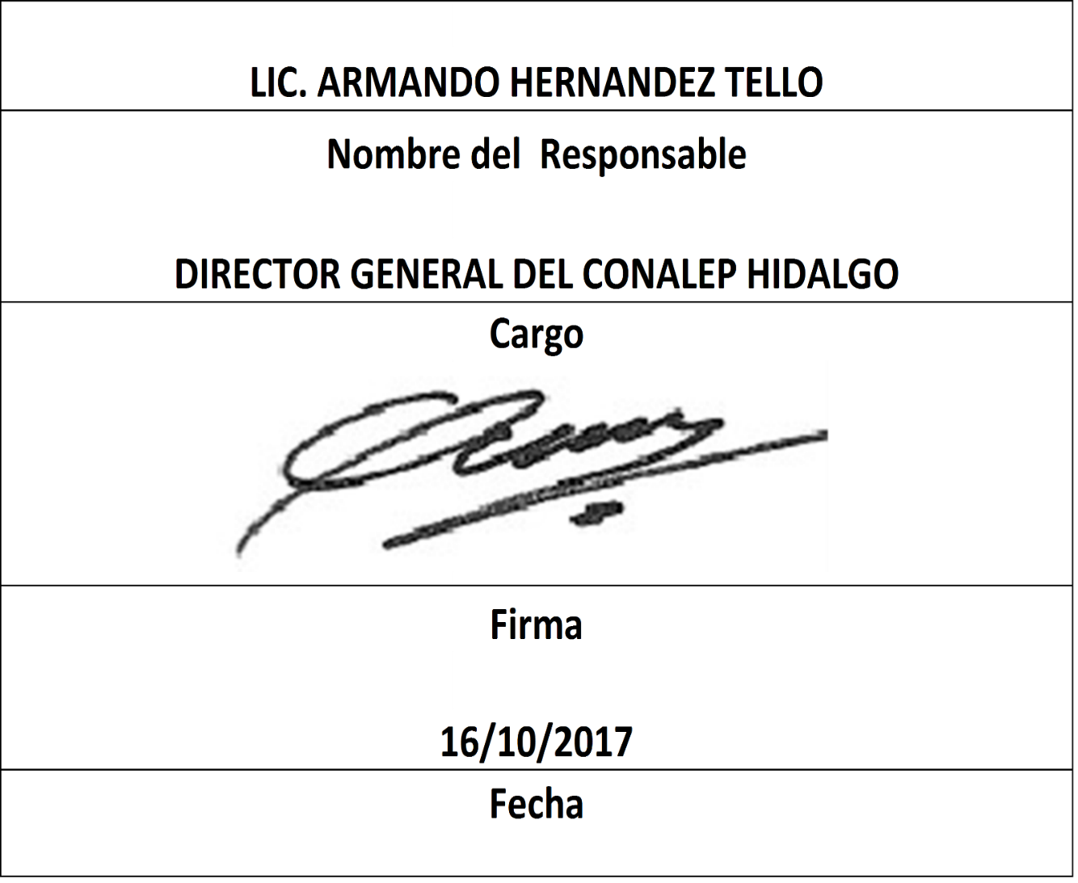
Formato: Trabajadores Ocupando Plazas que Superan el Número de Horas de Compatibilidad Autorizadas |  |  |  |  |  |  |  |  |  |  |  |  |  |  | Entidad Federativa: | Hidalgo
Fondo de Aportaciones para la Educación Tecnológica y de Adultos/Colegio Nacional de Educación Profesional Técnica (FAETA/CONALEP) |  |  |  |  |  |  |  |  |  |  |  |  |  |  | No. Trimestre y año: | 3ro. Trimestre 2017
 |  |  |  |  |  |  |  |  |  |  |  |  |  |  |  |  | Hoja 1 de 1

RFC | CURP | Nombre | Clave integrada | Clave Presupuestal |  |  |  |  |  |  | CT | Nombre CT | Turno CT | Periodo |  | Total de Horas en el CT | Horas de compatibilidad de la categoría
 |  |  |  | Partida Presupuestal | Código de Pago | Clave de Unidad | Clave de Sub Unidad | Clave de Categoría | Horas Semana Mes | Número de Plaza |  |  |  | Desde | Hasta

NO APLICA | NO APLICA | NO APLICA | NO APLICA | NO APLICA | NO APLICA | NO APLICA | NO APLICA | NO APLICA | NO APLICA | NO APLICA | NO APLICA | NO APLICA | NO APLICA | NO APLICA | NO APLICA | NO APLICA | NO APLICA
Total Trabajador: | 0 |  |  |  |  |  |  |  | Total Plazas : |  | 0

Fuente : Información proporcionada por las Entidades Federativas

